地图规格
战斗地图规格
 | 战棋地图的最小单位为网格，一张战棋地图为多个网格（m*n）组成的矩形
 | 地图四边有边缘，边缘图使用九宫格素材 |  |  |  |  | 地图中每个网格被配置的参数（预配置or计算生成）
 | 每个网格具有多个层级，为美术表现需要 |  |  |  |  | 网格id | 坐标x | 坐标y | 显示图块 | 地形 | 区域绘制 | 放置物品 | 占坑角色
 | 网格的地形属性通过地形层赋予 |  |  |  |  | 左右上下 | 左上角为原点 |  | 可null | 1平原 | 0无 | 可null | 可null
 |  |  |  |  |  | 顺序排列 |  |  | 图块集id | 2山地…. | 1蓝色 | 物品id | 角色的
 | 地图规格 |  |  |  |  | 1234 | 以网格为计数单位 |  | + | 地形规则 | 2红色…. | 事件id | 地图id
 |  | 大小： | 最多为48*32格，或32*48格（即至多允许一条边超过32格） |  |  | 5678 |  |  | 图块顺位 | 另一张表 | 显示范围
 |  |  |  |  |  | 实例
 | 镜头规格 |  |  |  |  | 12 | 2 | 4 | tiled01_25 | 2 | 0 | item_002 | emy_001
 |  | 屏幕大小：960*540（16:9） |  |  |  | （举例，宽8格，高8格的地图） |  |  |  |  |  | task_001
 |  | 正常显示格子数量：12*6.75
 |  |  | 放大屏幕时：10*5.4（暂定）
 |  |  | 缩小屏幕时：16*9（暂定）

 | 网格规格
 |  | 大小： | 60*60像素
 |  | 层级： | 六层

 | 网格层级
 |  | 第一层： | 底图层 | 网格中显示的图块 | 关卡配置文件
 |  | 第二层： | 地形层 | 设置不可见的赋予网格地形属性的区域 | 关卡配置文件
 |  | 第三层： | 标识层 | 地面标识，比如攻击移动范围
 |  | 第四层： | 物品层 | 场景物件比如宝箱，buff道具，事件 | 关卡配置文件
 |  | 第五层： | 角色层 | 地图中战斗单位 | 关卡配置文件
 |  | 第六层： | 特效层 | 用于播放各种特效，比如爆炸等等

 | 层级方面，第二层搁置再议

底图层

 | 底图图块
 |  | 底图为一个从图集获取，并在网格中显示的图案。
 |  | 图集中单位图块分辨率同网格。

 |  | 一张地图的所有图块信息保留在某个文件里。
 |  | 该文件可以被网格读表调用。

地形层
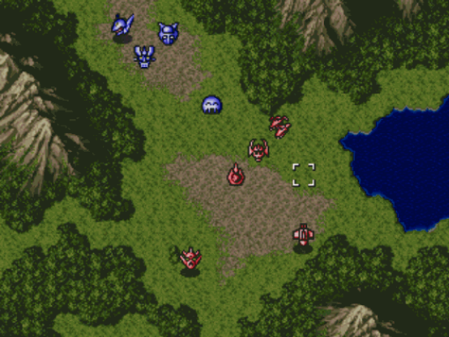
树
山
树
树
山
树
树
树
 | 地形属性区域
 |  | 在网格的可视编辑环境下，叠加不同的地形属性以对网格进行地形的赋值
湖
 |  | 不赋值的区域为 缺省值地形：路面

树
湖
 |  | 编辑时矩形如果存在覆盖情况，则取最新的矩形的值

树
树
树

树
树
山

标识层
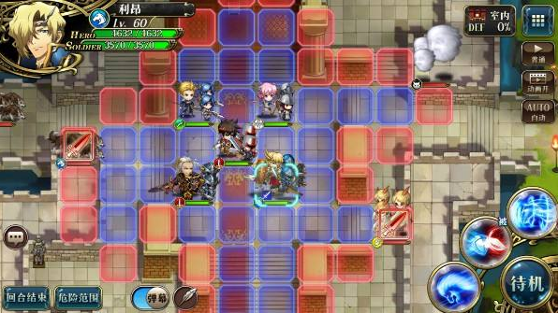
 | 范围显示

 |  | 攻击范围与移动范围的显示显示
 |  | 具体规则参照文档【路径生成规则】

物品层

 | 道具与事件

 |  | 该层可放置一些玩家可以获得的道具与可触发的事件
 |  | 比如 | 宝箱，buff道具等

角色层

 | 战斗单位

 |  | 包括敌我双方角色以及可以被破坏的场景道具
 |  | 比如 | 石头墙树门等

特效层

 | 展示特效的层，比如点击光标，死亡爆炸，登场震地，buff增减益效果

设计图48x32
减少游戏系统突兀的优化：
游戏内的各个系统，结合世界观设定进行包装，并通过剧情的展开而合理开放。（比如通过主线剧情获得关键道具，用于强化tsv。）
在某个系统上添加个星座的包装：
比如职业。
其他各种在地图上和物件进行互动的操作，消耗体力or结束回合：
开宝箱，挖掘，调查，破坏(但不扣除行动值)
 |  |  | 1 | 2 | 3 | 4 | 5 | 6 | 7 | 8 | 9 | 10 | 11 | 12 | 13 | 14 | 15 | 16 | 17 | 18 | 19 | 20 | 21 | 22 | 23 | 24 | 25 | 26 | 27 | 28 | 29 | 30 | 31 | 32 | 33 | 34 | 35 | 36 | 37 | 38 | 39 | 40 | 41 | 42 | 43 | 44 | 45 | 46 | 47 | 48 | 49 | 50 | 51 | 52 | 53 | 54 | 55 | 56 | 57 | 58 | 59 | 60 | 61 | 62 | 63 | 64
地形 | 颜色 | 1 | l | l | l | l | l | l | l | l | l | l | l | l | l | l | l | w | l | l | l | t | t | t | t | t | t | t | t | t | t | t | t | t | t | l | l | l | l | l | l | l | l | l | b | b | b | b | b | l
我方 | f | 2 | l | b | b | b | b | b | l | l | l | l | l | l | l | l | l | w | l | l | l | l | l | t | t | t | t | t | t | t | t | t | t | t | l | l | l | l | l | l | l | l | l | l | b | b | b | b | b | l
敌方 | e | 3 | l | b | p | p | p | b | l | l | l | l | l | l | l | l | l | w | l | l | l | l | l | l | t | t | t | t | t | t | t | t | t | l | l | l | l | l | l | l | l | l | l | l | b | b | b | b | b | l
道路 | p | 4 | l | b | b | p | b | b | l | l | l | l | l | l | l | l | l | w | l | l | l | l | l | l | l | l | l | t | t | t | t | l | l | l | l | l | l | l | l | l | l | l | l | l | l | l | l | l | l | l
平原 | l | 5 | l | l | l | p | l | l | l | l | p | p | p | p | p | p | p | p | p | l | l | l | l | l | l | l | l | l | l | l | l | l | l | l | l | l | l | l | l | l | l | l | l | l | l | l | l | l | l | l
森林 | 树木 | 6 | l | l | l | l | l | l | l | l | p | l | l | l | l | l | l | w | l | l | l | l | l | l | l | l | l | l | l | l | l | l | l | l | l | l | l | l | l | l | l | l | l | l | l | l | l | l | l | l
山峦 | m | 7 | l | l | l | l | l | l | l | l | p | l | l | l | l | l | l | w | l | l | l | l | l | l | l | e | l | l | l | l | l | l | l | l | l | l | l | l | l | l | l | l | l | l | b | b | b | b | b | l
河流 | r | 8 | l | l | l | l | l | l | l | l | p | l | l | l | l | l | l | w | l | l | l | l | l | l | l | l | l | e | l | e | l | l | l | l | l | l | l | l | l | l | l | l | l | l | b | b | b | b | b | l
高
9
格
宽16格
暂定镜头范围
建筑 | b | 9 | w | w | w | w | w | w | w | w | p | w | w | w | w | w | w | w | l | l | l | l | l | l | l | l | l | l | l | l | l | l | l | l | l | l | l | l | l | l | l | l | l | l | b | b | b | b | b | l
围墙 | w | 10 | l | l | l | l | l | l | l | l | p | l | l | l | l | l | l | l | l | l | l | l | l | l | l | e | l | l | l | l | l | l | l | l | l | l | l | l | l | l | l | l | l | l | l | l | l | l | l | l
荒漠 | s | 11 | l | l | l | l | l | l | l | l | p | l | l | l | l | l | l | l | l | l | l | l | l | l | l | l | l | l | l | l | l | l | l | l | l | l | l | l | l | l | l | l | l | l | l | l | l | l | l | l
 |  | 12 | t | t | t | t | l | l | l | l | p | l | l | l | l | l | l | l | l | l | l | l | l | l | l | l | l | l | l | l | l | l | l | l | l | l | l | l | l | l | l | l | l | l | l | l | l | l | l | l
 |  | 13 | t | t | t | t | t | l | l | l | p | l | l | l | l | l | l | l | l | l | l | t | t | t | t | t | t | t | t | t | t | t | t | t | l | l | l | l | l | l | l | l | l | l | l | l | l | l | l | t
 |  | 14 | t | t | t | t | t | t | l | l | p | l | l | l | l | l | l | l | l | t | t | t | t | t | t | t | t | t | t | t | t | t | t | t | t | t | l | l | l | l | l | l | p | l | l | l | l | t | t | t
 |  | 15 | r | r | t | t | t | t | l | l | p | l | l | l | l | l | l | l | t | t | t | t | t | t | t | t | t | t | t | t | t | t | t | t | t | t | t | t | l | l | l | l | p | l | l | l | t | t | t | t
 |  | 16 | r | r | r | t | t | t | l | l | p | l | l | l | l | l | t | t | t | t | l | l | l | l | b | b | b | b | b | l | l | t | t | t | t | t | r | r | r | r | r | r | p | r | r | r | r | r | r | r
 |  | 17 | r | r | r | r | r | r | r | r | p | r | r | r | r | r | r | t | l | l | l | l | l | l | b | p | p | p | b | l | l | l | l | t | t | t | r | r | r | r | r | r | p | r | r | r | r | r | r | r
 |  | 18 | r | r | r | r | r | r | r | r | p | r | r | r | r | r | r | l | l | l | e | l | l | l | b | p | p | p | b | l | l | l | l | l | l | t | r | r | t | t | t | l | p | l | l | t | t | t | t | t
 |  | 19 | r | r | l | l | l | l | l | l | p | l | l | l | l | l | l | l | l | l | l | l | e | l | b | b | p | b | b | p | p | p | p | p | p | p | p | p | l | l | l | l | p | l | l | l | l | t | t | t
 |  | 20 | r | l | l | l | l | 0 | l | l | p | l | l | l | p | p | p | p | p | p | p | p | p | p | p | p | p | p | p | p | l | l | l | l | l | l | r | r | t | t | l | l | p | l | l | l | l | l | t | t
 |  | 21 | l | l | l | l | t | t | l | l | p | l | l | l | l | r | r | l | l | l | l | l | l | l | l | l | l | l | l | l | l | l | l | l | l | l | r | r | t | l | l | l | p | l | l | l | l | l | t | t
 |  | 22 | l | l | l | t | t | t | l | l | p | l | l | l | l | r | r | r | r | r | r | r | r | r | r | r | r | r | r | r | r | r | r | r | r | r | r | r | l | l | l | l | p | l | l | l | l | l | l | t
 |  | 23 | t | t | t | t | t | l | l | l | p | l | l | l | l | r | r | r | r | r | r | r | r | r | r | r | r | r | r | r | r | r | r | r | r | r | r | r | l | l | l | l | p | l | l | l | l | l | l | t
 |  | 24 | t | t | t | t | l | l | l | l | p | l | l | l | l | l | l | l | l | l | l | l | l | l | l | l | l | l | l | l | l | l | l | l | l | l | l | l | l | l | l | l | p | l | l | l | l | l | l | l
 |  | 25 | l | l | l | l | l | f | l | l | p | l | l | l | l | l | l | l | l | l | l | l | l | l | l | l | l | e | l | l | l | l | l | l | l | l | l | l | l | l | l | l | p | l | l | l | l | l | l | l
 |  | 26 | l | l | f | l | l | l | l | l | p | l | l | l | l | l | l | l | l | l | l | l | l | l | l | l | l | l | l | l | l | l | l | l | l | l | l | l | l | l | l | l | p | l | l | l | l | l | l | l
 |  | 27 | l | l | l | l | f | l | l | l | p | l | l | l | l | l | l | l | l | l | l | l | l | l | l | l | l | l | l | l | l | l | e | l | l | l | l | l | l | l | l | l | p | l | l | l | l | l | l | l
 |  | 28 | l | l | l | l | l | l | l | l | p | l | l | l | l | l | l | l | l | l | l | l | l | l | l | l | l | l | l | l | l | l | l | l | l | l | l | l | l | l | l | l | l | l | l | l | l | l | l | l
 |  | 29 | l | l | l | f | l | l | l | l | p | l | l | l | l | l | l | l | l | s | s | l | l | l | l | l | l | l | s | s | s | s | s | s | s | s | s | s | l | l | l | l | l | l | l | l | l | l | s | s
 |  | 30 | l | l | l | l | l | l | l | l | p | l | l | l | l | l | l | l | s | s | s | s | l | l | l | l | s | s | s | s | s | s | s | s | s | s | s | s | s | s | l | l | l | l | l | l | s | s | s | s
 |  | 31 | l | l | l | l | l | l | l | l | p | l | l | l | l | l | l | s | s | s | s | s | s | s | s | s | s | s | s | s | s | s | s | s | s | s | s | s | s | s | s | s | l | l | s | s | s | s | s | s
 |  | 32 | l | l | l | l | l | l | l | l | p | l | l | l | l | l | l | s | s | s | s | s | s | s | s | s | s | s | s | s | s | s | s | s | s | s | s | s | s | s | s | s | s | s | s | s | s | s | s | s
 |  | 33
 |  | 34
 |  | 35
 |  | 36
 |  | 37
 |  | 38
 |  | 39
 |  | 40
高
11.2
格
宽20格
极限远景范围(近似值)
 |  | 41
 |  | 42
 |  | 43
 |  | 44
 |  | 45
 |  | 46
 |  | 47
 |  | 48
 |  | 49
 |  | 50
 |  | 51
 |  | 52
 |  | 53
 |  | 54
 |  | 55
 |  | 56
 |  | 57
高
5.6
格
宽10格
极限近景范围(近似值)
 |  | 58
 |  | 59
 |  | 60
 |  | 61
 |  | 62
 |  | 63
 |  | 64

设计图c64x64
减少游戏系统突兀的优化：
游戏内的各个系统，结合世界观设定进行包装，并通过剧情的展开而合理开放。（比如通过主线剧情获得关键道具，用于强化tsv。）
在某个系统上添加个星座的包装：
比如职业。
其他各种在地图上和物件进行互动的操作，消耗体力or结束回合：
开宝箱，挖掘，调查，破坏(但不扣除行动值)
高
9
格
宽16格
暂定镜头范围
 |  |  | 1 | 2 | 3 | 4 | 5 | 6 | 7 | 8 | 9 | 10 | 11 | 12 | 13 | 14 | 15 | 16 | 17 | 18 | 19 | 20 | 21 | 22 | 23 | 24 | 25 | 26 | 27 | 28 | 29 | 30 | 31 | 32 | 33 | 34 | 35 | 36 | 37 | 38 | 39 | 40 | 41 | 42 | 43 | 44 | 45 | 46 | 47 | 48 | 49 | 50 | 51 | 52 | 53 | 54 | 55 | 56 | 57 | 58 | 59 | 60 | 61 | 62 | 63 | 64
地形 | 颜色 | 1 | s | s | s | s | s | s | s | s | s | s | s | l | l | l | r | r | r | l | l | l | l | l | l | l | l | l | l | l | l | l | l | l | l | l | l | l | l | l | l | s | s | s | s | s | s | s | r | r | r | r | s | s | s | s | s | s | s | s | s | s | s | s | s | s
我方 | f | 2 | s | s | s | s | s | s | s | s | s | l | l | l | l | l | l | r | r | r | l | l | l | l | l | l | l | l | l | l | l | l | e | l | l | l | l | l | l | l | l | l | l | s | s | s | s | s | r | r | r | s | s | s | s | s | s | s | s | s | s | s | s | s | s | s
敌方 | e | 3 | s | s | s | s | s | s | l | l | l | l | l | l | l | l | l | l | r | r | l | l | l | l | l | l | l | l | l | l | l | l | l | l | l | l | l | l | l | l | l | l | l | l | s | s | s | r | r | r | s | s | s | s | s | s | s | s | s | s | s | s | s | s | s | s
道路 | p | 4 | s | s | s | s | s | l | l | l | l | l | l | l | l | l | l | l | l | r | r | l | l | l | l | l | l | l | e | l | l | l | l | l | l | l | e | l | l | l | l | l | l | l | l | s | r | r | r | s | s | s | s | s | s | s | s | s | s | s | s | s | s | s | s | s
平原 | l | 5 | s | s | s | s | l | l | l | l | l | l | l | l | l | l | l | l | l | l | r | r | r | l | l | l | l | l | l | l | l | l | l | l | l | l | l | l | l | l | l | l | l | l | r | r | r | r | s | s | s | s | s | s | s | s | s | s | s | s | s | s | s | s | s | s
树林 | t | 6 | s | s | l | l | l | l | l | l | l | l | l | l | l | l | l | l | l | l | l | r | r | r | l | l | l | l | l | l | l | l | l | l | l | l | l | l | l | l | l | l | l | r | r | r | l | s | s | s | s | s | s | s | s | s | s | s | s | s | s | s | s | s | s | s
山峦 | m | 7 | s | l | l | l | l | l | l | l | l | l | l | l | l | l | l | l | l | l | l | l | r | r | r | r | l | l | l | l | l | l | l | l | l | l | l | l | l | l | l | r | r | r | l | l | l | l | s | s | s | s | s | s | s | s | s | s | s | s | s | s | s | s | s | s
河流 | r | 8 | l | l | l | l | l | l | l | l | l | l | l | l | l | l | l | l | l | l | l | l | l | l | r | r | r | r | r | l | l | l | l | l | l | l | l | l | r | r | r | r | r | l | l | l | l | l | l | s | s | s | s | s | s | s | s | s | s | s | s | s | s | s | s | s
建筑 | b | 9 | l | l | l | l | l | l | l | l | l | l | l | l | l | l | l | l | l | l | l | l | l | l | l | l | r | r | r | r | r | r | l | p | l | r | r | r | r | r | r | l | l | l | l | l | l | l | l | l | l | s | s | s | s | s | s | s | s | s | s | s | s | s | s | s
围墙 | w | 10 | l | l | l | l | l | l | l | l | l | l | l | l | l | l | l | p | l | l | l | l | l | l | l | l | l | l | l | r | r | r | r | p | r | r | r | r | l | l | l | l | l | l | l | l | l | l | l | p | l | l | s | s | s | s | s | s | s | s | s | s | s | s | s | s
高
11.2
格
宽20格
极限远景范围(近似值)
荒漠 | s | 11 | l | l | w | w | w | w | w | w | w | w | w | w | w | w | w | p | p | p | p | p | p | p | p | p | p | p | p | p | p | p | p | p | p | p | p | p | p | p | p | p | p | p | p | p | p | p | p | p | w | w | w | w | w | w | w | w | w | w | w | w | w | w | s | s
 |  | 12 | l | l | w | l | l | l | l | l | l | l | l | l | l | l | l | l | l | l | l | l | l | l | l | l | l | l | l | l | l | l | r | r | r | l | l | l | l | l | l | l | l | l | l | l | l | l | l | p | l | l | l | l | l | l | b | b | b | b | b | b | b | w | s | s
 |  | 13 | l | l | w | l | l | l | l | l | l | l | l | l | l | l | l | l | l | l | l | l | l | l | l | l | l | l | l | l | l | l | r | r | r | l | l | l | l | l | l | l | l | l | l | l | l | l | l | p | l | l | l | l | l | l | b | p | p | p | p | p | b | w | s | s
 |  | 14 | l | l | w | l | l | b | b | b | l | l | b | b | b | l | l | b | b | b | l | l | b | b | b | l | l | b | b | b | l | l | r | r | r | l | l | l | l | l | l | l | e | l | l | l | l | l | l | p | l | l | l | l | l | l | b | p | p | p | p | p | b | w | s | s
 |  | 15 | l | l | w | l | l | b | b | b | l | l | b | b | b | l | l | b | b | b | l | l | b | b | b | l | l | b | b | b | l | l | r | r | r | l | l | l | l | l | l | l | l | l | l | l | l | l | l | p | l | l | l | l | l | l | b | p | p | p | p | p | b | w | s | s
 |  | 16 | l | l | w | l | l | l | l | l | l | l | l | l | l | l | l | l | l | l | l | l | l | l | l | l | l | l | l | l | l | l | r | r | r | l | l | l | l | l | l | l | l | l | l | l | l | l | l | p | l | l | e | l | l | l | b | b | b | p | b | b | b | w | s | s
 |  | 17 | l | l | w | l | l | l | l | l | l | l | l | l | l | l | l | p | p | p | p | p | p | p | p | p | p | p | p | p | p | p | p | p | p | p | p | p | p | p | p | p | p | p | p | p | p | p | p | p | l | l | l | l | l | l | l | l | l | p | l | l | l | w | s | s
 |  | 18 | l | l | w | l | l | b | b | b | l | l | b | b | b | l | l | p | l | l | l | l | l | l | l | l | l | l | l | l | l | l | r | r | r | l | l | l | l | l | l | l | l | l | l | l | l | l | l | l | l | l | l | l | l | l | l | l | l | l | l | l | l | w | s | s
 |  | 19 | l | l | w | l | l | b | b | b | l | l | b | b | b | l | l | p | l | l | l | l | l | l | l | l | l | l | l | l | l | l | r | r | r | l | l | l | l | l | l | l | l | l | l | l | l | l | l | l | l | l | l | l | l | l | e | l | l | l | l | l | l | w | s | s
 |  | 20 | l | l | w | l | l | l | l | l | l | l | l | l | l | l | l | p | l | l | l | l | l | l | l | l | l | l | l | l | l | l | r | r | r | l | l | l | l | l | l | l | l | l | l | l | l | l | l | l | l | l | l | l | l | l | l | l | l | l | l | l | l | w | s | s
 |  | 21 | l | l | w | l | l | l | l | l | l | l | l | l | l | l | l | p | l | l | l | l | l | l | l | l | l | l | l | l | l | l | r | r | r | l | l | l | l | l | l | l | l | l | l | l | l | e | l | l | l | l | l | l | l | l | l | l | l | l | l | l | l | w | l | s
 |  | 22 | l | l | w | l | l | b | b | b | b | b | b | b | b | l | l | p | l | l | l | l | l | l | l | l | l | l | l | l | l | p | p | p | p | p | p | p | p | l | l | l | l | l | l | l | l | l | l | l | l | l | l | l | l | l | l | l | l | l | l | l | l | w | l | s
 |  | 23 | l | l | w | l | l | b | p | p | p | p | p | p | b | l | l | p | l | l | l | l | l | l | l | l | l | l | l | l | l | l | r | r | r | l | l | l | p | l | l | l | l | l | l | l | l | l | l | l | l | l | l | l | l | l | l | l | l | l | l | l | l | w | l | l
 |  | 24 | l | l | w | l | l | b | p | p | p | p | p | p | b | l | l | p | l | l | l | l | l | w | w | w | w | w | w | w | w | w | r | r | r | w | w | w | p | w | w | w | w | w | l | l | l | l | l | l | l | l | l | l | l | l | l | l | l | l | l | l | l | w | l | l
 |  | 25 | l | l | w | l | l | b | p | p | e | p | p | p | b | l | l | p | l | l | l | l | l | w | r | r | r | r | r | r | r | r | r | r | r | r | r | r | p | r | r | r | r | w | l | l | b | b | b | b | b | b | l | l | l | b | b | b | b | b | b | l | l | w | l | l
 |  | 26 | l | l | w | l | l | b | p | p | p | p | p | p | p | p | p | p | l | e | l | l | l | w | r | p | p | p | p | p | r | r | r | r | r | r | r | r | p | p | p | p | r | w | l | l | b | p | p | p | p | b | l | l | l | b | p | p | p | p | b | l | l | w | l | l
 |  | 27 | l | l | w | l | l | b | p | p | e | p | p | p | b | l | l | p | l | l | l | l | l | w | r | p | r | r | r | p | r | r | r | r | r | r | r | r | r | r | r | p | r | w | w | w | b | p | p | p | p | b | w | w | w | b | p | p | p | p | b | w | w | w | l | l
 |  | 28 | l | l | w | l | l | b | p | p | p | p | p | p | b | l | l | p | l | l | l | l | l | w | r | p | r | e | p | p | p | p | p | p | p | p | p | p | p | p | r | p | r | w | l | l | b | p | p | p | p | b | l | l | l | b | p | p | p | p | b | l | l | w | l | l
 |  | 29 | l | l | w | l | l | b | p | p | p | p | p | p | b | l | l | p | p | p | p | p | p | p | p | p | r | p | p | p | e | p | p | p | p | p | p | p | p | p | r | p | r | w | l | l | b | b | p | b | b | b | l | l | l | b | b | b | p | b | b | l | l | w | l | l
 |  | 30 | l | l | w | l | l | b | p | p | p | p | p | p | b | l | l | l | l | l | l | l | l | w | r | r | r | p | p | p | b | b | b | b | b | b | b | p | p | p | p | p | r | w | l | l | l | l | p | l | l | l | l | l | l | l | l | l | p | l | l | l | l | w | l | l
 |  | 31 | l | l | w | l | l | b | b | b | b | b | b | b | b | l | l | l | l | l | l | l | l | w | r | r | r | p | p | p | b | p | p | p | p | p | b | p | p | p | r | r | r | w | l | l | l | l | p | p | p | p | p | p | p | p | p | p | p | p | p | p | l | w | l | l
 |  | 32 | l | l | w | l | l | l | l | l | l | l | l | l | l | l | e | l | l | l | l | l | l | w | r | r | r | p | p | p | p | p | e | p | e | p | b | b | b | b | r | r | r | w | l | l | l | l | l | p | l | l | l | l | l | l | l | l | l | l | l | p | l | w | l | l
 |  | 33 | l | l | w | l | l | l | l | l | l | l | l | l | l | l | l | l | l | l | l | l | l | w | r | r | r | p | p | p | p | p | p | p | p | p | p | p | p | p | r | r | r | w | l | t | t | t | l | p | l | l | l | l | l | l | l | l | l | l | l | p | l | w | l | l
 |  | 34 | l | l | w | w | w | w | w | w | w | w | w | w | w | w | w | w | w | w | w | w | w | w | r | r | r | b | b | b | b | p | e | p | e | p | p | p | e | p | r | r | r | w | l | t | t | t | l | p | l | l | l | t | t | t | t | t | l | l | l | p | l | w | l | l
 |  | 35 | l | l | w | l | l | t | t | t | t | t | t | t | t | t | t | t | t | t | t | l | l | w | r | r | r | p | p | p | b | p | p | p | p | p | b | p | p | p | r | r | r | w | l | t | t | t | l | p | l | l | l | t | t | t | t | t | l | l | l | p | l | w | l | l
 |  | 36 | l | l | w | l | l | t | t | b | b | b | b | b | t | t | t | t | t | t | t | l | l | w | r | p | p | p | p | p | b | b | b | b | b | b | b | p | p | e | r | r | r | w | l | l | l | l | l | p | l | l | w | w | w | w | w | w | w | l | l | p | l | w | l | l
 |  | 37 | l | l | w | l | l | t | t | b | p | p | p | b | t | t | t | t | t | t | t | l | l | w | r | p | r | p | p | p | p | p | p | p | p | p | p | p | p | p | r | p | p | p | p | p | p | p | p | p | l | l | w | w | w | w | w | w | w | l | l | p | l | w | l | l
 |  | 38 | l | l | w | l | l | t | t | b | b | p | b | b | t | t | t | t | t | t | t | l | l | w | r | p | r | p | p | p | p | p | p | p | p | p | p | p | p | p | r | p | r | w | l | l | l | l | l | p | l | l | w | l | l | l | l | l | w | l | l | p | l | w | l | l
 |  | 39 | l | l | w | l | l | t | t | t | t | p | t | t | t | t | t | t | t | t | t | l | l | w | r | p | r | r | r | r | r | r | r | r | r | r | r | p | r | r | r | p | r | w | l | l | l | l | l | p | l | l | w | l | b | b | b | l | w | l | l | p | l | w | l | l
 |  | 40 | l | l | w | l | l | t | t | t | t | p | p | p | p | p | p | p | t | t | t | l | l | w | r | p | p | p | p | r | r | r | r | r | r | r | r | p | p | p | p | p | r | w | l | l | l | l | l | p | l | l | w | l | b | b | b | l | w | l | l | p | l | w | l | l
 |  | 41 | l | l | w | l | l | t | t | t | t | t | t | t | t | t | t | p | t | t | t | l | l | w | r | r | r | r | p | r | r | r | r | r | r | r | r | r | r | r | r | r | r | w | l | l | l | l | l | p | w | w | w | l | l | l | l | l | w | w | w | p | w | w | l | l
高
5.6
格
宽10格
极限近景范围(近似值)
 |  | 42 | l | l | w | l | l | t | t | t | t | t | t | t | t | t | t | p | t | t | t | l | l | w | w | w | w | w | p | w | w | w | r | r | r | w | w | w | w | w | w | w | w | w | l | l | l | l | l | p | w | w | w | l | l | l | l | l | w | w | w | p | w | w | l | l
 |  | 43 | l | l | w | l | l | l | l | l | l | l | l | l | l | l | l | p | l | l | l | l | l | l | l | l | l | l | p | l | l | l | r | r | r | l | l | l | l | l | l | l | l | l | l | l | l | l | l | p | w | l | l | l | l | l | l | l | l | l | l | p | l | w | l | l
 |  | 44 | l | l | w | l | l | l | l | l | l | l | l | l | l | l | l | l | l | l | l | l | l | l | l | l | l | l | p | p | p | p | p | p | p | p | l | l | l | l | l | l | l | l | l | l | l | l | l | p | w | l | l | l | l | l | l | l | l | l | l | l | l | w | l | l
 |  | 45 | l | l | w | l | l | b | b | b | l | l | b | b | b | l | l | l | l | l | e | l | l | l | l | l | l | l | l | l | l | l | r | r | r | l | l | l | l | l | l | l | l | e | l | l | l | l | l | p | w | l | l | l | t | t | t | t | t | t | l | l | l | w | l | l
 |  | 46 | l | l | w | l | l | b | b | b | l | l | b | b | b | l | l | l | l | l | l | l | l | l | l | l | l | l | l | l | l | l | r | r | r | l | l | l | l | l | l | l | l | l | l | l | l | l | l | p | w | l | l | t | l | l | l | l | l | l | t | l | l | w | l | l
 |  | 47 | l | l | w | l | l | l | l | e | l | l | l | l | l | l | l | l | e | l | l | l | l | l | l | l | l | l | l | l | l | l | r | r | r | l | l | l | l | l | e | l | l | l | l | l | l | l | l | p | w | l | l | t | l | l | l | l | l | l | t | l | l | w | l | l
 |  | 48 | l | l | w | l | l | l | l | l | l | l | e | l | l | l | l | l | l | l | l | l | l | l | l | l | l | l | l | l | l | l | r | r | r | l | l | l | l | l | l | l | l | l | l | l | l | l | l | p | w | l | l | t | l | l | l | l | l | l | t | l | l | w | l | l
 |  | 49 | l | l | w | l | l | b | b | b | l | l | b | b | b | l | l | p | p | p | p | p | p | p | p | p | p | p | p | p | p | p | p | p | p | p | p | p | p | p | p | p | p | p | p | p | p | p | p | p | w | l | l | t | l | l | e | l | l | l | t | l | l | w | l | l
 |  | 50 | l | l | w | l | l | b | b | b | l | l | b | b | b | l | l | p | t | t | t | t | t | t | t | t | t | t | t | t | t | t | r | r | r | l | l | l | l | l | l | l | l | l | l | l | l | l | l | w | w | l | l | t | l | l | l | l | e | l | t | l | l | w | l | l
 |  | 51 | l | l | w | l | l | l | l | l | l | l | l | l | l | l | l | p | t | t | t | t | t | t | t | l | l | l | l | l | l | t | r | r | r | l | l | l | l | l | l | l | l | l | l | l | l | l | l | w | w | l | l | t | l | e | l | l | l | l | t | l | l | w | l | l
 |  | 52 | l | l | w | l | l | l | l | l | e | l | l | l | l | l | l | p | t | t | t | t | t | t | t | l | l | l | l | e | l | t | r | r | r | l | l | l | l | l | l | l | l | l | l | l | l | l | l | w | w | l | l | t | l | l | l | e | l | l | t | l | l | w | l | l
 |  | 53 | l | l | w | l | l | b | b | b | l | l | b | b | b | l | l | p | l | l | l | l | l | l | l | l | l | e | l | l | l | p | p | p | p | p | l | l | l | l | l | l | l | l | l | l | l | l | l | w | w | l | l | l | t | t | t | t | t | t | l | l | l | w | l | l
 |  | 54 | l | l | w | l | l | b | b | b | l | l | b | b | b | l | l | p | t | t | t | t | t | t | t | l | l | l | l | l | l | t | r | r | r | l | l | l | l | l | l | l | l | l | l | l | l | l | l | w | w | l | l | l | l | l | l | l | l | l | l | l | l | w | l | l
 |  | 55 | l | l | w | l | l | l | l | l | l | l | l | l | l | l | l | p | t | t | t | t | t | t | t | t | t | t | t | t | t | t | r | r | r | l | l | l | l | l | l | l | l | l | l | l | l | l | l | w | w | l | l | l | l | l | l | l | l | l | l | l | l | w | l | l
 |  | 56 | l | l | w | w | w | w | w | w | w | w | w | w | w | w | w | p | w | w | w | w | w | w | w | w | w | w | w | w | w | w | w | w | w | w | w | w | w | w | w | w | w | w | w | w | w | w | w | w | w | w | w | w | w | w | w | w | w | w | w | w | w | w | l | l
 |  | 57 | l | l | w | w | w | w | w | w | w | w | w | w | w | w | w | p | w | w | w | w | w | w | w | w | w | w | w | w | w | w | r | r | r | w | w | w | w | w | w | w | w | w | w | w | w | w | w | w | w | w | w | w | w | w | w | w | w | w | w | w | w | w | l | l
 |  | 58 | l | l | l | l | l | l | l | l | l | l | l | l | l | l | l | p | l | l | l | l | l | l | l | l | l | l | l | l | l | l | r | r | r | l | l | l | l | l | l | l | l | l | l | l | l | l | l | l | l | l | l | l | l | l | l | l | l | l | l | l | l | l | l | l
 |  | 59 | m | l | l | l | l | l | l | l | l | l | l | l | l | l | l | p | l | l | l | l | l | l | l | l | l | l | l | l | l | l | r | r | r | l | l | l | l | l | l | l | l | l | l | l | l | l | l | l | l | l | l | l | l | l | l | l | l | l | l | l | l | l | l | l
 |  | 60 | m | m | l | l | l | l | l | l | l | l | l | l | l | l | l | p | l | l | l | l | f | l | l | l | l | f | l | l | l | l | r | r | r | l | l | l | l | l | l | l | l | l | l | l | l | l | l | l | l | l | l | l | l | l | l | l | l | l | l | l | l | l | l | l
 |  | 61 | m | m | m | m | l | l | l | l | l | l | l | l | l | l | l | p | l | l | l | l | l | l | l | f | l | l | l | l | l | l | r | r | r | l | l | l | l | l | l | l | l | l | l | l | l | l | l | l | l | l | l | l | l | l | l | l | l | l | l | l | l | l | l | m
 |  | 62 | m | m | m | m | m | l | l | l | l | l | l | l | l | l | l | p | l | l | l | l | l | f | l | l | l | l | l | l | l | l | r | r | r | l | l | l | l | l | l | l | l | l | l | l | l | l | l | l | l | l | l | l | m | m | l | l | l | l | l | l | l | l | m | m
 |  | 63 | m | m | m | m | m | m | m | l | l | l | l | l | l | l | l | p | l | l | l | l | l | l | l | l | f | l | l | l | l | l | r | r | r | l | l | l | l | l | l | l | l | l | l | l | l | l | l | l | l | l | m | m | m | m | m | m | m | l | l | l | m | m | m | m
 |  | 64 | m | m | m | m | m | m | m | m | m | m | l | l | l | l | l | p | l | l | l | l | l | l | l | l | l | l | l | l | l | l | r | r | r | l | l | l | l | l | l | l | l | l | l | l | l | l | l | l | m | m | m | m | m | m | m | m | m | m | m | m | m | m | m | m

Sheet3
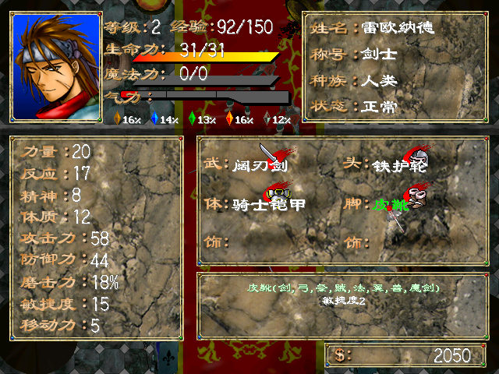
角色面板
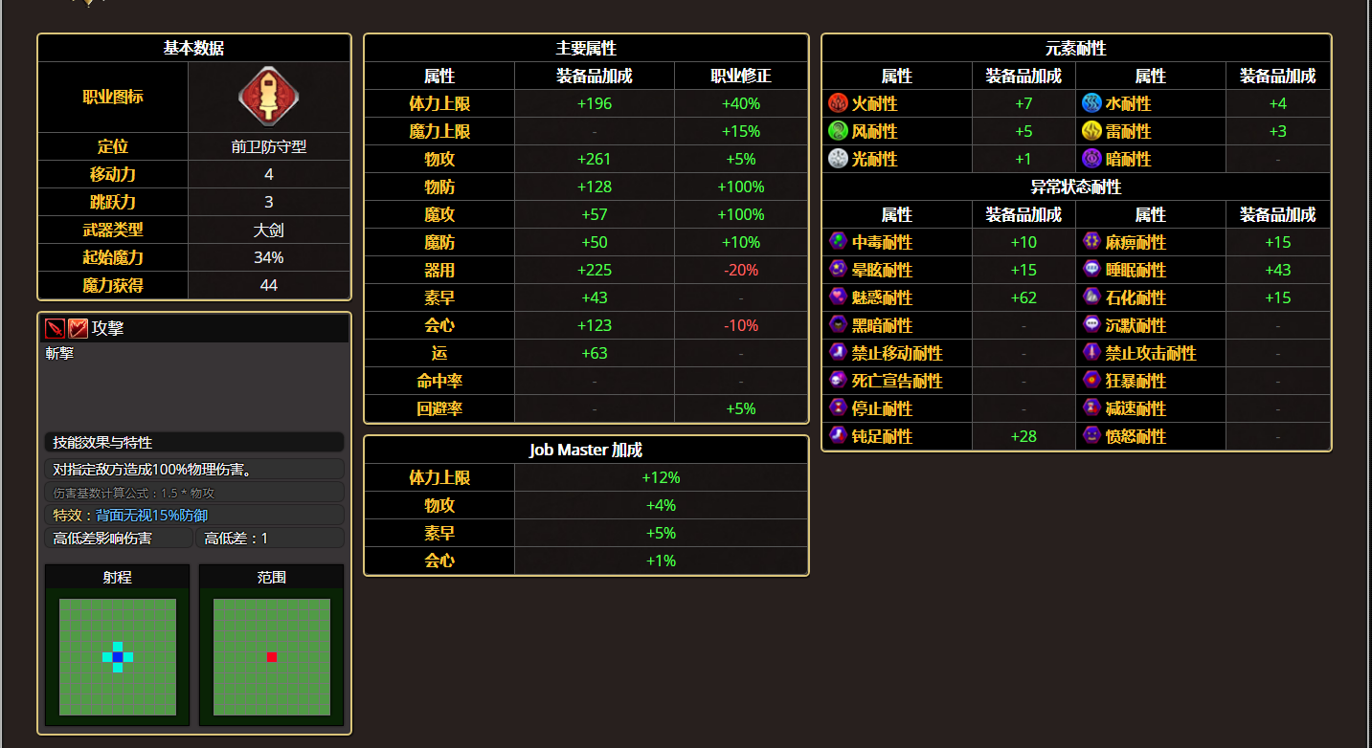

基本数据 | 主要属性 | 抗性属性
移动力

